NMOS
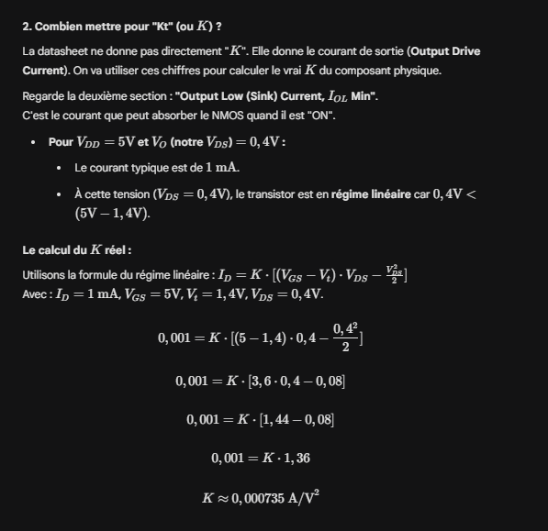
K | 0.000735
Vt | 1.33
Vthermique | 0.026
I0 | 0.0000001
Idss | 6.82E-10

Vgs | Id | Erreur
0 | -0.0000000000682000 | -0.1
0.25 | 0.0000000001364000 | 20.00%
0.5 | 0.0000000002046000 | 30.00%
0.75 | 0.0000000002728000 | 40.00%
1 | 0.0000000003410000 | 50.00%
1.25 | 0.0000000004092000 | 60.00%
1.5 | 0.0000106207500000
1.75 | 0.0000648270000000
2 | 0.0001649707500000
2.25 | 0.000311052
2.5 | 0.00050307075
2.75 | 0.000741027
3 | 0.00102492075
3.25 | 0.001354752
3.5 | 0.0017305207500000

Vgs | 2.5 | 3 | 3.5 | 2

Vds | Id (Vgs = 2,5) | Id (Vgs = 3) | Id (Vgs = 3,5) | Id (Vgs = 2,0)
0 | 0 | 0 | 0 | 0
0.5 | 0.0003381 | 0.00052185 | 0.0007056 | 0.00015435
1 | 0.00049245 | 0.00085995 | 0.00122745 | 0.00016497075
1.5 | 0.00050307075 | 0.0010143 | 0.00156555 | 0.00016497075
2 | 0.00050307075 | 0.00102492075 | 0.0017199 | 0.00016497075
2.5 | 0.00050307075 | 0.00102492075 | 0.00173052075 | 0.00016497075
3 | 0.00050307075 | 0.00102492075 | 0.00173052075 | 0.00016497075
3.5 | 0.00050307075 | 0.00102492075 | 0.00173052075 | 0.00016497075

